数学建模
 |  |  | 契约者信息
 |  |  | |---------- | ID

基本信息
一般只有一个key
技术者信息 |  | 契约信息 |  |  | 案件情报 |  | 会社情报
|---------- | 技术者基本信息 | |---------- | 契约ID |  | |---------- | 案件基本信息 | |---------- | 会社基本信息
|---------- | 契约者ID | |---------- | 单价 |  | |---------- | 案件ID | |---------- | 契约者ID
|---------- | 技术者ID | |---------- | 开始日期 |  |  |  | |---------- | 会社ID
 |  | |---------- | 契约期
 |  | |---------- | 契约种别
 |  | |---------- | 结算币种

关联信息
一般有两个key
社员契约情报 |  |  |  |  | 案件契约情报
|---------- | 契约ID |  |  |  | |---------- | 契约ID
|---------- | 甲方契约者ID |  |  |  | |---------- | 甲方契约者ID
|---------- | 乙方契约者ID |  |  |  | |---------- | 乙方契约者ID
|---------- | 备考说明 |  |  |  | |---------- | 最低工数
 |  |  |  |  | |---------- | 加班费单价
 |  |  |  |  | |---------- | 备考说明

出力信息
最少两个key
勤务与精算才是这个系统的意义所在，方便大家，方便老板
勤务信息 |  |  |  |  | 精算信息
|---------- | 乙方契约者ID | key |  |  | |---------- | 契约ID
|---------- | 契约ID |  |  |  | |---------- | 精算年月
|---------- | 案件ID
|---------- | 作业年月 | key
|---------- | 勤务时间 |  |  |  | 注，精算主要针对甲方的请求信息
|---------- | 提出方式 |  |  |  | 这一块比较复杂，连加班打车，
|---------- | 勤务表 |  |  |  | 包宿住宿都会算进去，再说啊
|---------- | 交通费

注，勤务表主要针对乙方的作业信息
可以是技术者提给公司
也可以是乙方公司提出给甲方公司

总结，所谓建模，就是设计一种数据模型，把一件事的所有情况都装进去，再拿出来。
是IT业的顶级分工，毫无疑问是站在金字塔顶端的工作。
不过随着AI的崛起，这个业种也受到了不小的冲击，有被数学家取代的趋势

以后我们再说一说，系统架构，同样是站在绝顶巅峰的一项工作，
基本上也可以说是用二进制思维的一群大神。
他们注重计算速度，存储效率，维持着硬件与软件的平衡，

Java中级式样书20190206
检索画面------------------------------

 | 契约检索

 | 契约ID | ‘0000000001

 | 契约CD | Q00000001

 | 单价 | 45 |  | 円
 |  |  |  | 万円

 |  | 结算币种 |  | 日元
 |  |  |  | 美元
 |  |  |  | 人民币

 | 含交通费 | 是
 |  | 否

 | 开始日期 | ‘2019/02/01

 | 契约期 | 1 |  | 年
 |  |  |  | 月
 |  |  |  | 长期有效

 | 契约种别 | 一般雇佣
 |  | 一括
 |  | 請負
 |  | 其他 |  |  |  |  |  |  | ›

 | 甲方 | 名称 | 宏扬株式会社

 |  | 契约者ID | ‘0000000001

 | 乙方 | 名称 | 颜老师

 |  | 契约者ID | ‘1000000001

检索
追加

 | 契约ID | 契约CD | 单价 | 币种 | 含交通费 | 开始日期 | 契约期 | 契约种别 | 甲方名称 | 乙方名称
 | ‘0000000001 | Q00000001 | 45万 | 日元 | 是 | ‘2019/02/01 | 1年 | 一般雇佣 | 宏扬株式会社 | 颜老师

追加/更新/照会 画面------------------------------

 | 契约新规/契约更新/契约照会

 | 契约ID | ‘0000000001

 | 契约CD | Q00000001

 | 单价 | 45 |  | 円
 |  |  |  | 万円

 |  | 结算币种 |  | 日元
 |  |  |  | 美元
 |  |  |  | 人民币

 | 含交通费 | 是
 |  | 否

 | 开始日期 | ‘2019/02/01

 | 契约期 | 1 |  | 年
 |  |  |  | 月
 |  |  |  | 长期有效

 | 契约种别 | 一般雇佣
 |  | 一括
 |  | 請負
 |  | 其他

 | 甲方 | 名称 | 宏扬株式会社

 |  | 契约者ID | ‘0000000001

 | 乙方 | 名称 | 颜老师

 |  | 契约者ID | ‘1000000001
返回

登陆

Controller
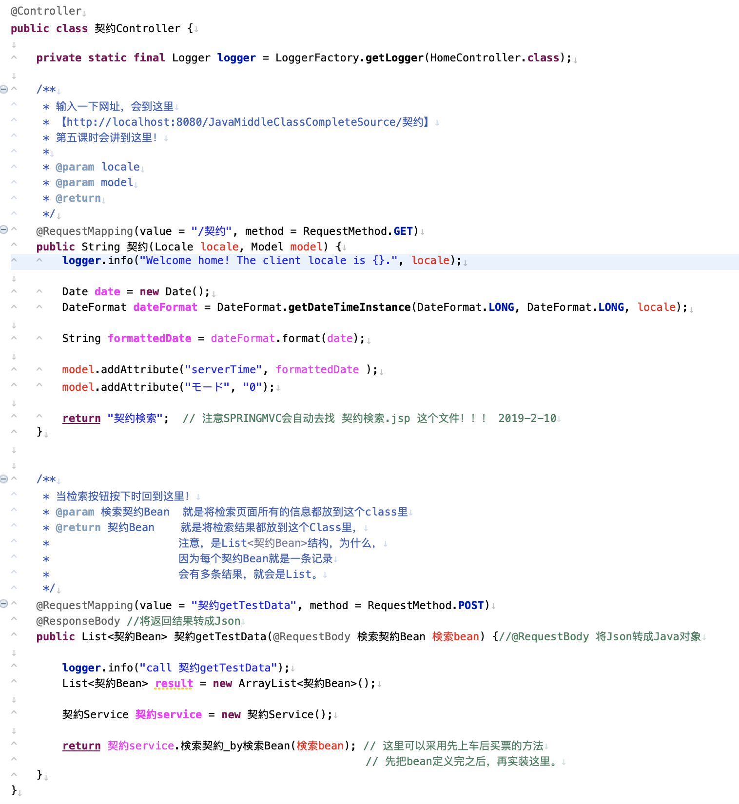
注意，@Controller 是必须的

为了log出力，必须的定义。

意味着当你【http://localhost:8080/JavaMiddleClassCompleteSource/契约】时
会出现【契约检索】画面

如果你想在页面上显示系统时间，可以用它
如果不想要，就删了吧。

重点！这回会返回【契约检索.jsp】

意味着当你【http://localhost:8080/JavaMiddleClassCompleteSource/契约getTestData】时
会触发【检索处理】

就是调用【契约Service.java】的检索处理
然后把结果返给页面。

JSP
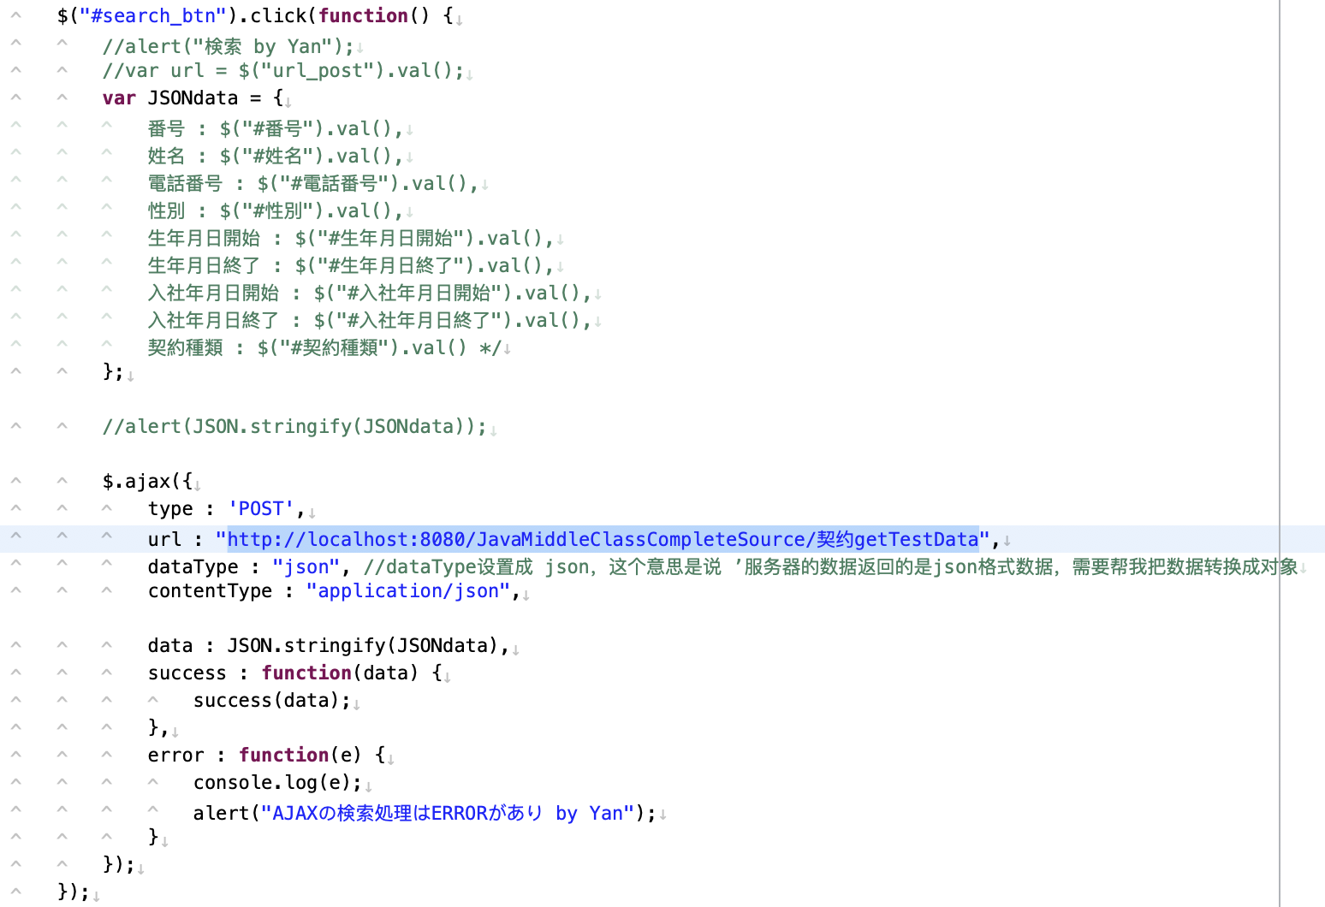
当检索按钮按下时，会触发这段代码

搜集页面的入力信息

1
2

将数据送给
【http://localhost:8080/JavaMiddleClassCompleteSource/契约getTestData】这个URL

3

4

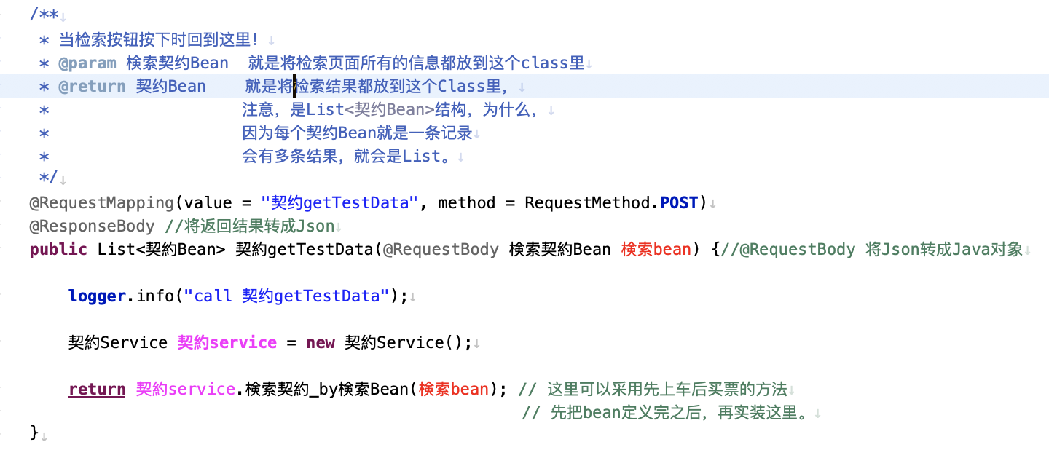

2
1

3

4

